Card 1 - Intro
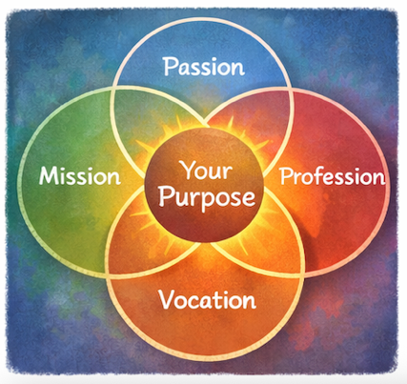
Field | Day/Lesson on Ikigai: Discover your purpose
Title | Ikigai: je reden van bestaan
Text | Wat als leiderschap niet begint met ambitie, maar met bestemming? Laten we op avontuur gaan om jouw Ikigai te vinden – de plek waar jouw gaven de wereld ontmoeten.
Quote | “Je gaven worden krachtig wanneer ze iets dienen dat groter is dan jij.”
Image | 1_AVITEUM_image 1
Video | Korte video van 60 s op basis van de tekst hieronder
Subtitle | Wat geeft je leven betekenis?
Multiple choice question
Open question
List
Last message | Welkom op je reis om je Ikigai te ontdekken.

Text for the video: | Wat geeft je leven betekenis? Wat geeft je energie, laat je je nuttig voelen en maakt je trots op de impact die je creëert? In Japan bestaat een inspirerend begrip: Ikigai – je reden van bestaan. Het leeft op het kruispunt van vier eenvoudige maar krachtige vragen: Wat doe je graag? Waar ben je goed in? Wat heeft de wereld nodig? En hoe kunnen jouw talenten waarde en kansen creëren? Wanneer die vier gebieden samenkomen, beginnen we onze bestemming te ontdekken. Voor veel vrouwen begint leiderschap niet met ambitie – het begint met zorg. Zorg voor mensen. Zorg voor de gemeenschap. Zorg om positieve verandering te creëren. Ikigai helpt je te zien dat je passies, sterktes en ervaringen verandering kunnen brengen en je gemeenschap kunnen raken. Je hoeft vandaag niet alle antwoorden te hebben. Bestemming ontdekken we stap voor stap. En soms begint leiderschap met één eenvoudige gedachte: “Misschien kan ik een verschil maken.” Welkom op je reis om je Ikigai te ontdekken.

Card 2

Field | Day/Lesson on Ikigai: Discover your purpose
Title | Ikigai: wat doe je graag?
Text | Ikigai begint bij vreugde. Merk op wat je energie geeft. Denk aan de momenten waarop je je diep betrokken, nieuwsgierig of enthousiast voelt. Zulke ervaringen tonen vanzelf je passies en geven een betekenisvolle richting aan je leven.
Quote | “Volg wat je doet oplichten – je energie kent de weg.”
Image | 1_AVITEUM_image 2
Video
Subtitle
Multiple choice question | Heb je ooit gemerkt dat sommige activiteiten je energie geven en andere je uitputten? Hoe reageer je wanneer je je uitgeput voelt? | Ik vermijd die activiteiten wanneer het kan | Ik ga door en negeer de uitputting | Ik neem een pauze en denk na over wat me uitputte | Ik vraag steun of probeer mijn aanpak te veranderen
Open question | Welke activiteit kost jou energie, en hoe zou je ze anders kunnen aanpakken?
List | Passie duikt vaak op in momenten van nieuwsgierigheid | Je energie toont wat je aandacht verdient | Kleine vonken kunnen uitgroeien tot betekenisvolle richtingen
Last message | Je hebt de eerste stap gezet om te ontdekken wat je energie geeft – hier begint je reis.

Card 3

Field | Day/Lesson on Ikigai: Discover your purpose
Title | Ikigai: waar ben je goed in?
Text | Misschien merk je je sterktes niet op of onderschat je ze, omdat ze je vanzelf afgaan. Je schat kan bestaan uit talenten, kennis, of de manier waarop je denkt, verbindingen legt en anderen steunt. Ze herkennen helpt je om je passies kracht bij te zetten.
Quote | “Je sterktes zijn aanwijzingen voor de impact die je kunt maken.”
Image | 1_AVITEUM_image 3
Video
Subtitle
Multiple choice question
Open question | Welke sterktes herkennen anderen vaak in jou? Vraag drie mensen om één vraag voor je te beantwoorden: "Noem drie dingen waar ik volgens jou goed in ben." Vraag hen het antwoord op te schrijven. Je kunt een vriendin aanspreken, een collega en een familielid – of wie ook maar beschikbaar en bereid is om zijn of haar kijk te delen.
List | Sterktes kunnen aangeboren of ontwikkeld zijn | Feedback legt vaak verborgen vaardigheden bloot | Vaardigheden groeien door te oefenen
Last message | Goed gedaan. Je sterktes begrijpen helpt je zien waar je kunt leiden en bijdragen.

Card 4

Field | Day/Lesson on Ikigai: Discover your purpose
Title | Ikigai: wat heeft de wereld nodig?
Text | Bestemming groeit vaak daar waar persoonlijke vaardigheden de noden van anderen ontmoeten. Neem even de tijd om na te denken over de uitdagingen of kwesties om je heen die je raken – die bezorgdheid, nieuwsgierigheid of de drang om te handelen opwekken. Dat kan zijn: andere vrouwen steunen, de toegang tot kansen verbeteren, je gemeenschap versterken of ongelijkheid aanpakken. Die momenten van bewustzijn zijn belangrijk, want ze wijzen vaak aan waar je bestemming kan groeien en waar jouw leiderschap een verschil kan maken.
Quote | “Wanneer je je vaardigheden met de wereld deelt, volgt waarde vanzelf.”
Image | 1_AVITEUM_image 4
Video
Subtitle
Multiple choice question
Open question | Beschrijf één uitdaging of kwestie die je zou willen helpen verbeteren. Hoe kun je je sterktes inzetten om bij te dragen?
List | Kleine acties kunnen betekenisvolle impact op gang brengen | Bestemming verbindt persoonlijke betekenis met bijdrage | Leiderschap begint vaak met zorg
Last message | Je zette hier een belangrijke stap door je sterktes te verbinden met de noden van de wereld.

Card 5

Field | Day/Lesson on Ikigai: Discover your purpose
Title | Ikigai: waarvoor kun je betaald worden?
Text | Bestemming wordt duurzaam wanneer je sterktes en passies waarde creëren voor anderen. Wanneer je beroep je roeping wordt, ontmoeten je sterktes wat de wereld nodig heeft – en zo ontstaat echte waarde. Niet alleen in geld, maar ook in de vorm van kansen, samenwerkingen of invloed.
Quote | “Kansen groeien waar waarde wordt gecreëerd.”
Image | 1_AVITEUM_image 5
Video
Subtitle
Multiple choice question | Je wilt je sterktes omzetten in kansen. Wat doe je? | Zoeken hoe je vaardigheden echte noden kunnen oplossen en dan in actie komen | Je alleen richten op wat je leuk vindt; impact is meegenomen maar niet het hoofddoel | Wachten tot kansen naar je toe komen en dan bewust kiezen | Jezelf met anderen vergelijken en je inhouden als je je niet zelfverzekerd voelt
Open question
List | Je vaardigheden creëren waarde wanneer ze anderen dienen | Kansen beginnen vaak met kleine stappen | Bestemming kan uitgroeien tot betekenisvol en duurzaam werk
Last message | Je begint te zien hoe bestemming en loopbaan kunnen samenkomen.

Card 6
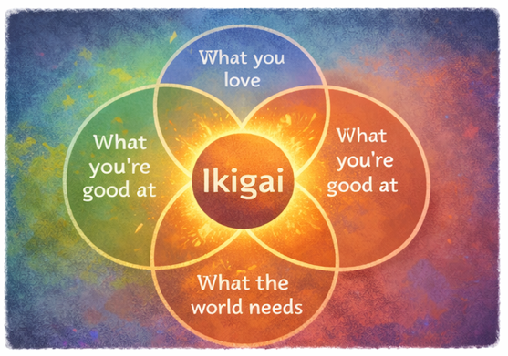
Field | Day/Lesson on Ikigai: Discover your purpose
Title | Ikigai: jouw bestemming
Text | Ikigai verschijnt waar vier elementen samenkomen: wat je graag doet, waar je goed in bent, wat de wereld nodig heeft en waarvoor je betaald kunt worden. Zoek geen perfectie, maar probeer hun betekenisvolle samenhang te ontdekken.
Quote | “Bestemming is waar je gaven de wereld ontmoeten.”
Image | 1_AVITEUM_image 6
Video
Subtitle
Multiple choice question
Open question | Hoe ziet jouw persoonlijke Ikigai eruit? Ga zitten, reflecteer en maak je eigen Ikigai-diagram.
List | Ikigai is een richting, geen vaste eindbestemming | Samenhang creëert motivatie en betekenis | Verkennen hoort bij de reis
Last message | Goed gedaan. Je hebt mogelijke wegen naar je bestemming ontdekt.

Card 7

Field | Day/Lesson on Ikigai: Discover your purpose
Title | Ikigai: in actie komen
Text | Je passies kennen en je sterktes begrijpen is belangrijk, maar echte helderheid komt wanneer je ze gebruikt. Probeer je "schatten" toe te passen in kleine, echte situaties – steun iemand, deel je ideeën of start een klein initiatief. Zo ontdek je wat werkelijk waarde creëert.
Quote | “Impact groeit wanneer je in actie komt.”
Image | 1_AVITEUM_image 7
Video
Subtitle
Multiple choice question
Open question | Welke kleine actie kun je deze week ondernemen om je vaardigheden te gebruiken?
List | Actie helpt je echte waarde ontdekken | Kleine stappen bouwen zelfvertrouwen op | Ervaring brengt helderheid
Last message | Je opent de deur naar nieuwe mogelijkheden en groei.

Card 8 - Outro

Field | Day/Lesson on Ikigai: Discover your purpose
Title | Ikigai: jouw reis
Text | Je hebt een lange weg afgelegd en onderweg veel schatten gevonden. Je Ikigai ontstaat daar waar je passies, je sterktes, de noden van de wereld en echte waarde samenkomen. Misschien is het nog niet helemaal helder – en dat is oké. Bestemming groeit terwijl je blijft reflecteren, handelen en leren.
Quote | “Je bestemming wordt echt wanneer je kiest om ze te leven.”
Image | 1_AVITEUM_image 8
Video
Subtitle
Multiple choice question | Nu je over je Ikigai hebt nagedacht – wat ga je hierna doen? | Zoeken hoe ik kan bijdragen en kleine veranderingen doorvoeren | Wachten op de perfecte kans en die grijpen | Proberen in actie te komen, ook al faal ik misschien
Open question
List | Bestemming groeit door reflectie en actie | Samenhang creëert betekenis en motivatie | Je reis leidt naar je bestemming
Last message | Proficiat. Je hebt je Ikigai-reis afgerond – zet nu de volgende stap en maak ze echt.

